create
CreateTests
 | single table simples (E1)
 | 500k | 1kk | 2kk
 | 1.05753 | 1.06522 | 1.04912
 | 1.05813 | 1.0684 | 1.05332
 | 1.05832 | 1.07005 | 1.05553
 | 1.05849 | 1.07089 | 1.05708
 | 1.06231 | 1.07125 | 1.06069
 | 1.06421 | 1.07134 | 1.0607
 | 1.06583 | 1.07375 | 1.06579
 | 1.06719 | 1.0741 | 1.06603
 | 1.06726 | 1.0743 | 1.06652
 | 1.07731 | 1.07559 | 1.06932
 | 1.07748 | 1.07708 | 1.0699
 | 1.08849 | 1.07874 | 1.07495
 | 1.09405 | 1.07895 | 1.07548
 | 1.10647 | 1.08091 | 1.07563
 | 1.11738 | 1.08395 | 1.07572
 | 1.14666 | 1.08467 | 1.07713
 | 1.15145 |  | 1.08133
 | 1.1551 |  | 1.08867
 | 1.16078
 | 1.16974

 | Kruskal-Wallis rank sum test

 | data: dados
 | Kruskal-Wallis chi-squared = 5.1941, df = 2, p-value = 0.07449

 | Não há diferenças significantes

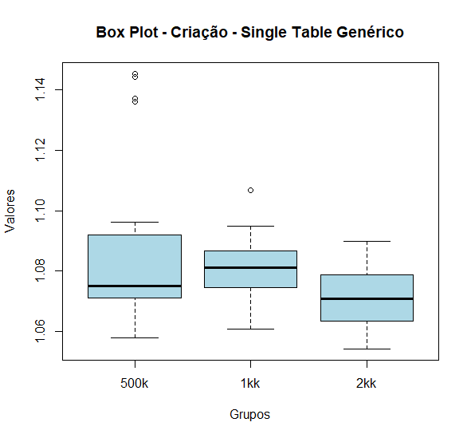
 | single table genérico (E2)
 | 500K | 1KK | 2KK
 | 1.05788 | 1.0608 | 1.05432
 | 1.06167 | 1.06868 | 1.05611
 | 1.06573 | 1.07221 | 1.05767
 | 1.06949 | 1.07236 | 1.06036
 | 1.07023 | 1.07468 | 1.06047
 | 1.07218 | 1.07578 | 1.06652
 | 1.07317 | 1.07718 | 1.06762
 | 1.07337 | 1.07972 | 1.06815
 | 1.07507 | 1.08114 | 1.0694
 | 1.07521 | 1.08129 | 1.07079
 | 1.08338 | 1.08258 | 1.07199
 | 1.08406 | 1.08354 | 1.07535
 | 1.08738 | 1.0867 | 1.07678
 | 1.08796 | 1.08786 | 1.07828
 | 1.0962 | 1.09413 | 1.07915
 | 1.13603 | 1.09476 | 1.0802
 | 1.1371 | 1.10662 | 1.08136
 | 1.14408 |  | 1.08139
 | 1.14522 |  | 1.08993

 | Kruskal-Wallis rank sum test

 | data: dados
 | Kruskal-Wallis chi-squared = 7.8875, df = 2, p-value = 0.01938

 | HÁ diferenças significantes |  |  | aparenta resultados menores em 2kk

 | Single Table Composto Simples (E3)
 | 500K | 1KK | 2KK
 | 2.10473 | 2.10893 | 2.10059
 | 2.11868 | 2.11699 | 2.112
 | 2.12116 | 2.11918 | 2.11523
 | 2.12248 | 2.11937 | 2.11609
 | 2.1247 | 2.12322 | 2.11696
 | 2.1293 | 2.12431 | 2.12419
 | 2.12934 | 2.12605 | 2.1244
 | 2.13099 | 2.12689 | 2.12684
 | 2.13282 | 2.12777 | 2.13098
 | 2.13581 | 2.13346 | 2.13161
 | 2.13775 | 2.1354 | 2.13302
 | 2.13794 | 2.13638 | 2.13762
 | 2.14748 | 2.14224 | 2.13793
 | 2.1494 | 2.14263 | 2.14412
 | 2.15815 | 2.14779 | 2.14726
 | 2.15924 | 2.15593 | 2.15431
 | 2.17175 | 2.16988 | 2.16463
 | 2.19925 |  | 2.16713

 | Kruskal-Wallis rank sum test

 | data: dados
 | Kruskal-Wallis chi-squared = 1.2383, df = 2, p-value = 0.5384

 | Não há diferenças significantes

 | Single Table Composto Genérico (E4)
 | 500K | 1KK | 2KK
 | 2.10588 | 2.11474 | 2.10777
 | 2.11597 | 2.11497 | 2.1122
 | 2.12473 | 2.11854 | 2.1137
 | 2.12498 | 2.12083 | 2.11466
 | 2.12525 | 2.12284 | 2.11658
 | 2.12627 | 2.1242 | 2.117
 | 2.12865 | 2.12555 | 2.11841
 | 2.12906 | 2.13094 | 2.11861
 | 2.12909 | 2.13104 | 2.11906
 | 2.13256 | 2.13113 | 2.12485
 | 2.13544 | 2.13724 | 2.13621
 | 2.13665 | 2.1388 | 2.13704
 | 2.1397 | 2.13994 | 2.13951
 | 2.14118 | 2.14131 | 2.14106
 | 2.14405 | 2.1648 | 2.14441
 | 2.15325 | 2.18203 | 2.14508
 | 2.16345 | 2.16988 | 2.14656
 | 2.16789 |  | 2.14736
 |  |  | 2.17329
 |  |  | 2.1765

 | Kruskal-Wallis rank sum test

 | data: dados
 | Kruskal-Wallis chi-squared = 0.46062, df = 2, p-value = 0.7943

 | Não há diferenças significantes
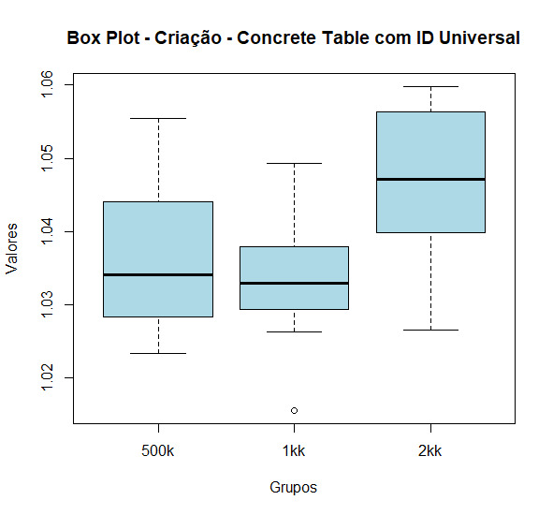
 | Concrete Table com ID Universal (E5)
 | 500K | 1KK | 2KK
 | 1.02341 | 1.0156 | 1.02661
 | 1.02549 | 1.02627 | 1.0286
 | 1.02782 | 1.02725 | 1.03461
 | 1.02822 | 1.02768 | 1.037
 | 1.02831 | 1.0294 | 1.03977
 | 1.02984 | 1.02941 | 1.04003
 | 1.03009 | 1.03102 | 1.04085
 | 1.03276 | 1.03226 | 1.04124
 | 1.03392 | 1.03289 | 1.04218
 | 1.03438 | 1.03306 | 1.04713
 | 1.04049 | 1.03308 | 1.0511
 | 1.04075 | 1.03511 | 1.05343
 | 1.04381 | 1.03791 | 1.05516
 | 1.0441 | 1.03842 | 1.05609
 | 1.04649 | 1.04228 | 1.05662
 | 1.04725 | 1.04649 | 1.05684
 | 1.04783 | 1.04926 | 1.05754
 | 1.05542 |  | 1.05971
 |  |  | 1.05978

 | Kruskal-Wallis rank sum test

 | data: dados
 | Kruskal-Wallis chi-squared = 12.843, df = 2, p-value = 0.001626

 | HÁ diferenças significantes |  |  | aparenta resultados maiores em 2kk

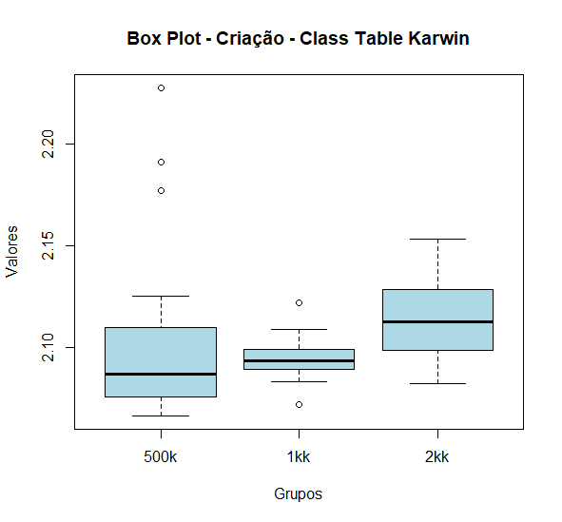
 | Class Table Karwin (E6)
 | 500K | 1KK | 2KK
 | 2.06626 | 2.07183 | 2.08217
 | 2.06658 | 2.08277 | 2.08795
 | 2.06941 | 2.08753 | 2.09142
 | 2.07519 | 2.08837 | 2.0947
 | 2.07534 | 2.08909 | 2.09595
 | 2.07633 | 2.09145 | 2.1008
 | 2.07718 | 2.09164 | 2.10188
 | 2.08198 | 2.09168 | 2.10604
 | 2.08456 | 2.09348 | 2.1086
 | 2.08891 | 2.09706 | 2.11071
 | 2.10308 | 2.09722 | 2.11384
 | 2.10618 | 2.09799 | 2.11578
 | 2.10822 | 2.09908 | 2.11955
 | 2.1097 | 2.10202 | 2.12546
 | 2.1249 | 2.10742 | 2.12715
 | 2.1771 | 2.10886 | 2.12944
 | 2.19091 | 2.12181 | 2.12959
 | 2.22756 |  | 2.1469
 |  |  | 2.14809
 |  |  | 2.15299

 | Kruskal-Wallis rank sum test

 | data: dados
 | Kruskal-Wallis chi-squared = 8.538, df = 2, p-value = 0.014

 | HÁ diferenças significantes |  |  | aparenta resultados maiores em 2kk

delete
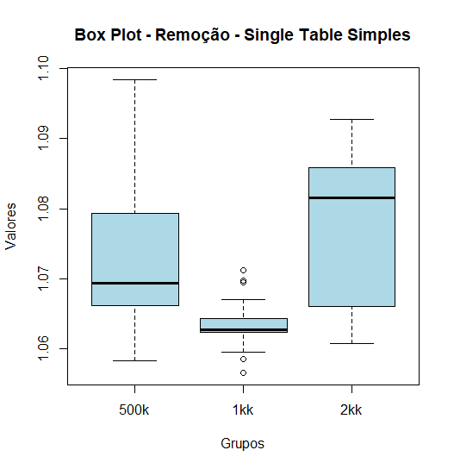
DeleteTests
 | single table simples (E1)
 | 500K | 1KK | 2KK
 | 1.05828 | 1.05656 | 1.06075 | Kruskal-Wallis rank sum test
 | 1.05916 | 1.05858 | 1.06196
 | 1.06013 | 1.05946 | 1.06275 | data: dados
 | 1.06614 | 1.06153 | 1.0635 | Kruskal-Wallis chi-squared = 13.943, df = 2, p-value = 0.0009382
 | 1.06618 | 1.06231 | 1.06462 | HÁ diferenças significantes
 | 1.06802 | 1.06238 | 1.06747
 | 1.0682 | 1.06257 | 1.07098
 | 1.06895 | 1.06272 | 1.07384
 | 1.06985 | 1.06272 | 1.0751
 | 1.07012 | 1.06377 | 1.08042
 | 1.07712 | 1.06381 | 1.08273
 | 1.07836 | 1.06412 | 1.0829
 | 1.08036 | 1.06428 | 1.08396
 | 1.08039 | 1.06707 | 1.0845
 | 1.0938 | 1.06948 | 1.08496
 | 1.09844 | 1.06972 | 1.0868
 |  | 1.07123 | 1.08823
 |  |  | 1.08938
 |  |  | 1.08985
 |  |  | 1.09275

 | Kruskal-Wallis rank sum test

 | data: dados
 | Kruskal-Wallis chi-squared = 14.774, df = 2, p-value = 0.0006193

 | HÁ diferenças significantes |  |  |  | aparenta resultados menores em 1kk e maiores em 2kk
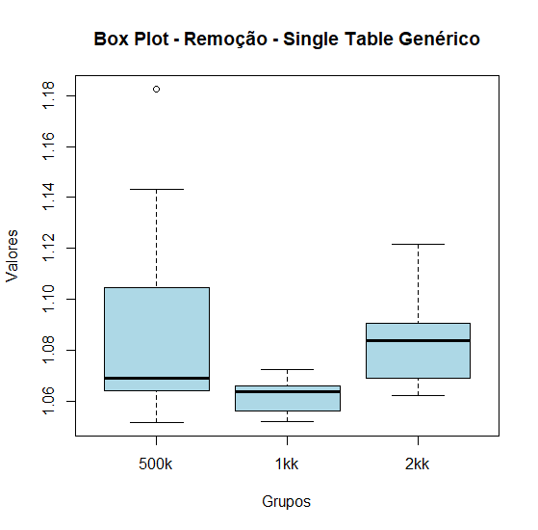
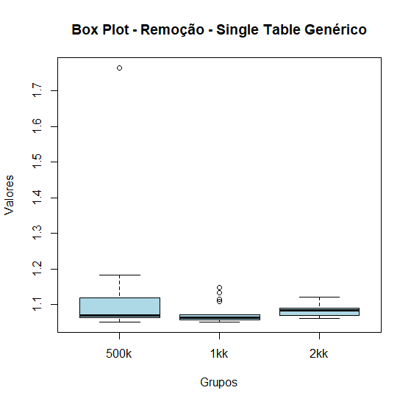
 | single table genérico (E2) |  |  |  | dados não filtrados |  | data: dados
 | 500K | 1KK | 2KK | 500k | 1kk | 2kk | Kruskal-Wallis chi-squared = 4.8111, df = 2, p-value = 0.09022
 | 1.05162 | 1.05195 | 1.06203 | 1.05702 | 1.0551 | 1.06562 | Não há diferenças significantes
 | 1.0547 | 1.05282 | 1.06245 | 1.13152 | 1.06358 | 1.06245 | Resultados muito estranhos ao fazer os testes em cima dos dados filtrados, tavez eu não devesse remover outliers?
 | 1.05702 | 1.05398 | 1.06388 | 1.06279 | 1.07177 | 1.07079
 | 1.06132 | 1.0551 | 1.06562 | 1.1258 | 1.05195 | 1.06873
 | 1.06279 | 1.05729 | 1.06873 | 1.0547 | 1.06373 | 1.06203
 | 1.06514 | 1.05752 | 1.06949 | 1.06514 | 1.06399 | 1.06949
 | 1.06618 | 1.05843 | 1.06988 | 1.05162 | 1.05282 | 1.06988
 | 1.06745 | 1.06358 | 1.07079 | 1.18254 | 1.10801 | 1.06388
 | 1.06822 | 1.06373 | 1.07727 | 1.0771 | 1.05843 | 1.12149
 | 1.06879 | 1.06399 | 1.0836 | 1.08231 | 1.05398 | 1.09257
 | 1.06915 | 1.0642 | 1.084 | 1.11105 | 1.1472 | 1.09091
 | 1.0771 | 1.06741 | 1.08482 | 1.06879 | 1.07223 | 1.0974
 | 1.08231 | 1.06875 | 1.0856 | 1.06132 | 1.05752 | 1.09047
 | 1.09791 | 1.07177 | 1.08565 | 1.06618 | 1.13426 | 1.0836
 | 1.11105 | 1.07223 | 1.09047 | 1.06915 | 1.05729 | 1.0856
 | 1.1258 |  | 1.09091 | 1.76384 | 1.0642 | 1.08565
 | 1.13152 |  | 1.09257 | 1.06745 | 1.11484 | 1.07727
 | 1.14301 |  | 1.09665 | 1.06822 | 1.06741 | 1.084
 | 1.18254 |  | 1.0974 | 1.14301 | 1.06875 | 1.09665
 |  |  | 1.12149 | 1.09791 |  | 1.08482

 | Kruskal-Wallis rank sum test

 | data: dados
 | Kruskal-Wallis chi-squared = 13.784, df = 2, p-value = 0.001016

 | HÁ diferenças significantes |  |  |  | aparenta resultados menores em 1kk e maiores em 2kk

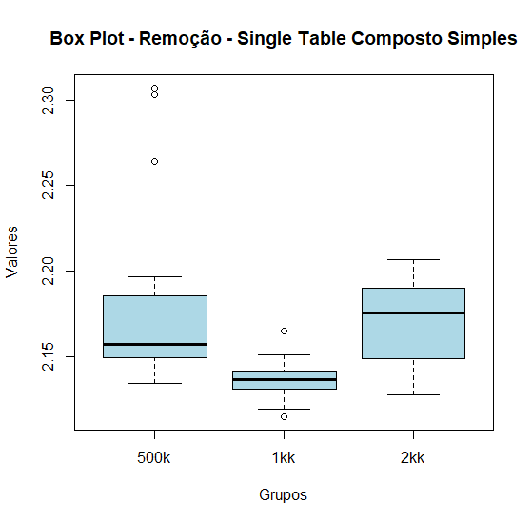
 | Single Table Composto Simples (E3)
 | 500K | 1KK | 2KK
 | 2.13412 | 2.1149 | 2.1278
 | 2.13962 | 2.11929 | 2.12845
 | 2.14331 | 2.1279 | 2.13912
 | 2.14806 | 2.13002 | 2.14296
 | 2.14939 | 2.13117 | 2.14492
 | 2.1506 | 2.13122 | 2.1525
 | 2.1519 | 2.13289 | 2.15624
 | 2.15292 | 2.13411 | 2.15985
 | 2.15309 | 2.13655 | 2.16329
 | 2.16096 | 2.13784 | 2.17407
 | 2.16679 | 2.13876 | 2.17723
 | 2.17589 | 2.1388 | 2.18228
 | 2.17782 | 2.1417 | 2.18623
 | 2.18551 | 2.14836 | 2.18828
 | 2.19656 | 2.14861 | 2.18985
 | 2.26422 | 2.15099 | 2.18995
 | 2.30302 | 2.16471 | 2.18999
 | 2.30698 |  | 2.19185
 |  |  | 2.1932
 |  |  | 2.20646

 | Kruskal-Wallis rank sum test

 | data: dados
 | Kruskal-Wallis chi-squared = 20.244, df = 2, p-value = 4.019e-05

 | HÁ diferenças significantes |  |  |  | aparenta resultados menores em 1kk e maiores em 2kk

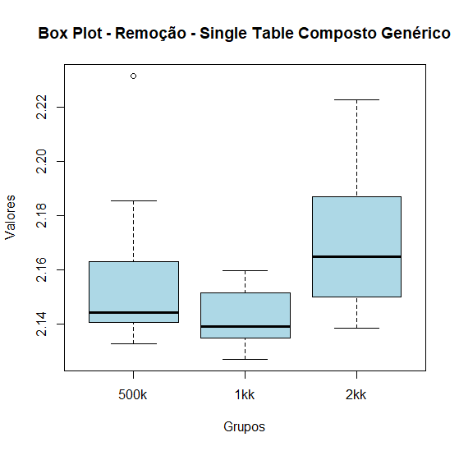
 | Single Table Composto Genérico (E4)
 | 500K | 1KK | 2KK
 | 2.13287 | 2.12707 | 2.13851
 | 2.13548 | 2.12734 | 2.13868
 | 2.13593 | 2.12778 | 2.14227
 | 2.13901 | 2.13314 | 2.14428
 | 2.14068 | 2.13482 | 2.15018
 | 2.14084 | 2.13488 | 2.15351
 | 2.14203 | 2.13592 | 2.15728
 | 2.14344 | 2.13711 | 2.15739
 | 2.14418 | 2.13911 | 2.16355
 | 2.1485 | 2.14203 | 2.16652
 | 2.16026 | 2.14581 | 2.17332
 | 2.16246 | 2.15006 | 2.17522
 | 2.16301 | 2.1515 | 2.1854
 | 2.16418 | 2.15356 | 2.18716
 | 2.17737 | 2.15384 | 2.19899
 | 2.18553 | 2.15737 | 2.20101
 | 2.23157 | 2.15979 | 2.21229
 |  |  | 2.22291

 | Kruskal-Wallis rank sum test

 | data: dados
 | Kruskal-Wallis chi-squared = 13.887, df = 2, p-value = 0.000965

 | HÁ diferenças significantes |  |  |  | aparenta resultados maiores em 2kk

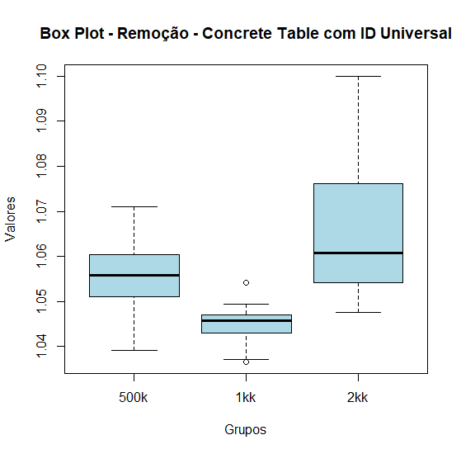
 | Concrete Table com ID Universal (E5)
 | 500K | 1KK | 2KK
 | 1.03911 | 1.0366 | 1.04751
 | 1.03999 | 1.03703 | 1.04801
 | 1.04639 | 1.03963 | 1.04857
 | 1.04641 | 1.04119 | 1.04921
 | 1.04936 | 1.04468 | 1.05323
 | 1.05272 | 1.04514 | 1.05497
 | 1.05368 | 1.04521 | 1.05527
 | 1.05372 | 1.04565 | 1.05644
 | 1.05448 | 1.046 | 1.05652
 | 1.05575 | 1.04686 | 1.05958
 | 1.05655 | 1.04695 | 1.06195
 | 1.05738 | 1.04706 | 1.06404
 | 1.05962 | 1.04832 | 1.06749
 | 1.06013 | 1.04943 | 1.07232
 | 1.06072 | 1.05424 | 1.07243
 | 1.06094 |  | 1.07987
 | 1.06365 |  | 1.08146
 | 1.06392 |  | 1.08162
 | 1.07095 |  | 1.08738
 |  |  | 1.09998

 | Kruskal-Wallis rank sum test

 | data: dados
 | Kruskal-Wallis chi-squared = 24.262, df = 2, p-value = 5.389e-06

 | HÁ diferenças significantes |  |  |  | aparenta resultados menores em 1kk e maiores em 2kk

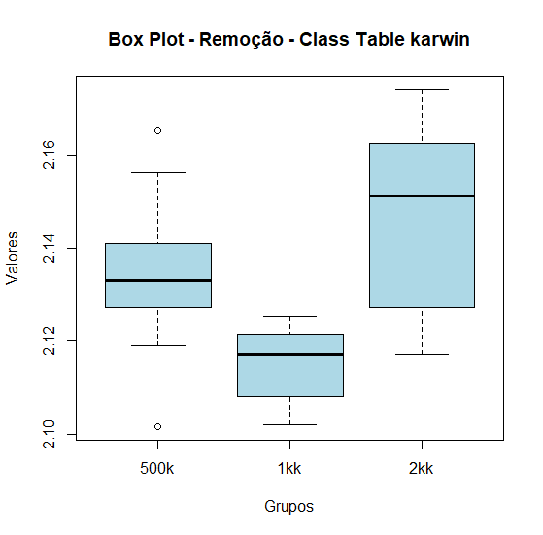
 | Class Table Karwin (E6)
 | 500K | 1KK | 2KK
 | 2.10173 | 2.10219 | 2.11722
 | 2.11906 | 2.10233 | 2.11778
 | 2.12002 | 2.10424 | 2.11921
 | 2.12618 | 2.106 | 2.12339
 | 2.1272 | 2.11051 | 2.12646
 | 2.12901 | 2.11355 | 2.12793
 | 2.12979 | 2.11497 | 2.13226
 | 2.13229 | 2.11538 | 2.13468
 | 2.1331 | 2.1191 | 2.13615
 | 2.13678 | 2.12044 | 2.1514
 | 2.13682 | 2.12056 | 2.15452
 | 2.13688 | 2.12077 | 2.15609
 | 2.14108 | 2.1223 | 2.15626
 | 2.15383 | 2.12423 | 2.16252
 | 2.15579 | 2.12513 | 2.16283
 | 2.15624 | 2.12532 | 2.16955
 | 2.16526 |  | 2.1696
 |  |  | 2.17199
 |  |  | 2.17411

 | Kruskal-Wallis rank sum test

 | data: dados
 | Kruskal-Wallis chi-squared = 21.814, df = 2, p-value = 1.833e-05

 | HÁ diferenças significantes |  |  |  | aparenta resultados menores em 1kk e maiores em 2kk

select
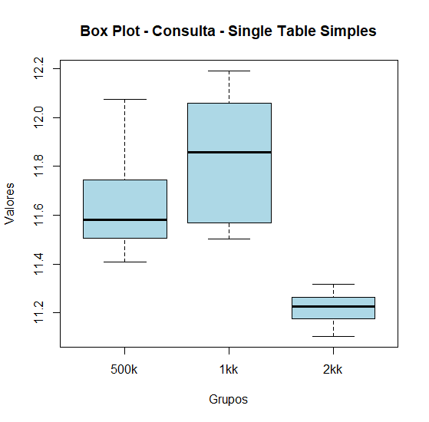
SelectTests
 | single table simples (E1)
 | 500K | 1KK | 2KK
 | 11.40768 | 11.50217 | 11.10457
 | 11.45092 | 11.52779 | 11.12395
 | 11.46347 | 11.55169 | 11.15013
 | 11.47442 | 11.5592 | 11.15614
 | 11.50407 | 11.56748 | 11.1676
 | 11.50861 | 11.56797 | 11.18735
 | 11.51889 | 11.57764 | 11.20921
 | 11.53351 | 11.58937 | 11.21371
 | 11.53991 | 11.67314 | 11.22632
 | 11.5692 | 11.85901 | 11.22694
 | 11.5931 | 12.01708 | 11.22828
 | 11.68047 | 12.03932 | 11.23752
 | 11.71679 | 12.04531 | 11.25091
 | 11.73875 | 12.0525 | 11.25408
 | 11.74378 | 12.06282 | 11.25736
 | 11.74775 | 12.11186 | 11.26785
 | 11.7852 | 12.1207 | 11.2691
 | 11.82176 | 12.12251 | 11.27715
 | 11.83362 | 12.19095 | 11.30831
 | 12.07633 |  | 11.31658

 | Kruskal-Wallis rank sum test

 | data: dados
 | Kruskal-Wallis chi-squared = 41.339, df = 2, p-value = 1.055e-09

 | HÁ diferenças significantes |  |  | aparenta resultados maiores em 1kk e menores em 2kk

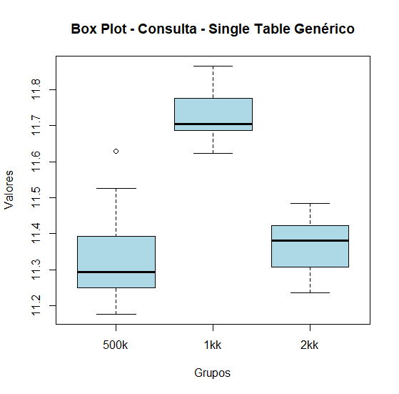
 | single table genérico (E2)
 | 500K | 1KK | 2KK
 | 11.17673 | 11.62226 | 11.23523
 | 11.2086 | 11.66184 | 11.23566
 | 11.2321 | 11.6765 | 11.25903
 | 11.24394 | 11.67829 | 11.27032
 | 11.24687 | 11.68708 | 11.29739
 | 11.25063 | 11.69281 | 11.31802
 | 11.27265 | 11.6929 | 11.35177
 | 11.28452 | 11.6948 | 11.36087
 | 11.28901 | 11.69705 | 11.36859
 | 11.29253 | 11.71121 | 11.37747
 | 11.30349 | 11.72125 | 11.38242
 | 11.30698 | 11.72907 | 11.38251
 | 11.32182 | 11.75136 | 11.38644
 | 11.37794 | 11.77597 | 11.3968
 | 11.4069 | 11.79798 | 11.42061
 | 11.41413 | 11.80734 | 11.4249
 | 11.4553 | 11.80943 | 11.42955
 | 11.5268 | 11.86539 | 11.4527
 | 11.62846 |  | 11.46898
 |  |  | 11.48349

 | Kruskal-Wallis rank sum test

 | data: dados
 | Kruskal-Wallis chi-squared = 37.251, df = 2, p-value = 8.149e-09

 | HÁ diferenças significantes |  |  | aparenta resultados menores em 500k e maiores em 1kk
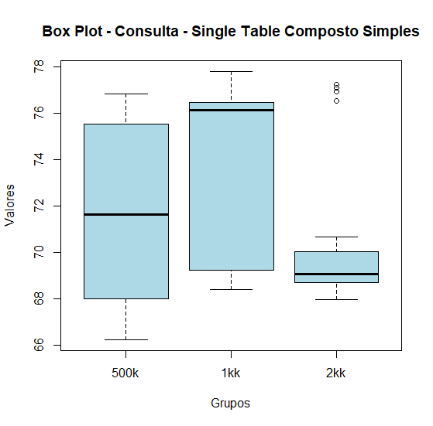
 | Single Table Composto Simples (E3)
 | 500K | 1KK | 2KK
 | 66.24241 | 68.41753 | 67.95791
 | 67.55061 | 68.75852 | 68.11693
 | 67.59698 | 68.83189 | 68.41243
 | 67.89423 | 69.07632 | 68.51261
 | 67.96754 | 69.19322 | 68.63681
 | 68.06505 | 69.26968 | 68.73518
 | 68.18169 | 69.73281 | 68.92894
 | 68.29329 | 69.75929 | 68.99116
 | 68.39623 | 75.3714 | 69.03575
 | 68.97556 | 76.15287 | 69.06187
 | 74.28979 | 76.23434 | 69.12499
 | 75.02997 | 76.2635 | 69.12599
 | 75.16987 | 76.33918 | 69.37733
 | 75.31285 | 76.38584 | 69.42669
 | 75.50851 | 76.52945 | 70.67644
 | 75.55376 | 76.82327 | 76.53801
 | 75.61656 | 76.93896 | 76.945
 | 75.81751 | 77.55811 | 77.1011
 | 76.13585 | 77.8049 | 77.24792
 | 76.85399

 | Kruskal-Wallis rank sum test

 | data: dados
 | Kruskal-Wallis chi-squared = 7.9131, df = 2, p-value = 0.01913

 | HÁ diferenças significantes |  |  | aparenta resultados menores em 2kk

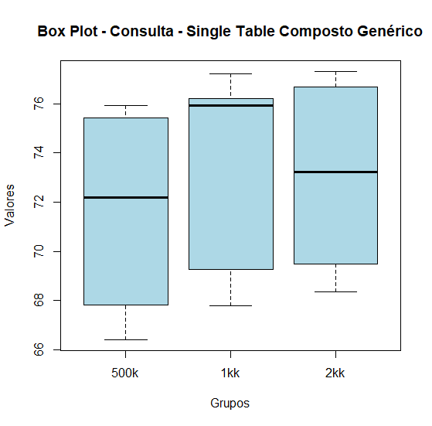
 | Single Table Composto Genérico (E4)
 | 500K | 1KK | 2KK
 | 66.41842 | 67.80582 | 68.36085
 | 67.25093 | 67.84775 | 68.84122
 | 67.63719 | 68.25652 | 69.01584
 | 67.65565 | 68.31599 | 69.03674
 | 67.70788 | 68.91978 | 69.26188
 | 67.94873 | 69.62123 | 69.68194
 | 68.3284 | 69.85929 | 69.86485
 | 69.08337 | 75.03241 | 69.90922
 | 69.35062 | 75.39496 | 69.97715
 | 69.75318 | 75.92335 | 70.39265
 | 74.62095 | 76.0037 | 76.03755
 | 75.12255 | 76.09785 | 76.27889
 | 75.14705 | 76.17364 | 76.43554
 | 75.16446 | 76.18973 | 76.48999
 | 75.34645 | 76.20168 | 76.61894
 | 75.52927 | 76.64012 | 76.74078
 | 75.63422 | 76.64324 | 77.00689
 | 75.65338 | 76.72929 | 77.12806
 | 75.74901 | 77.2184 | 77.24089
 | 75.93013 |  | 77.30482

 | Kruskal-Wallis rank sum test

 | data: dados
 | Kruskal-Wallis chi-squared = 7.5264, df = 2, p-value = 0.02321

 | HÁ diferenças significantes |  |  | aparenta resultados maiores em 2kk

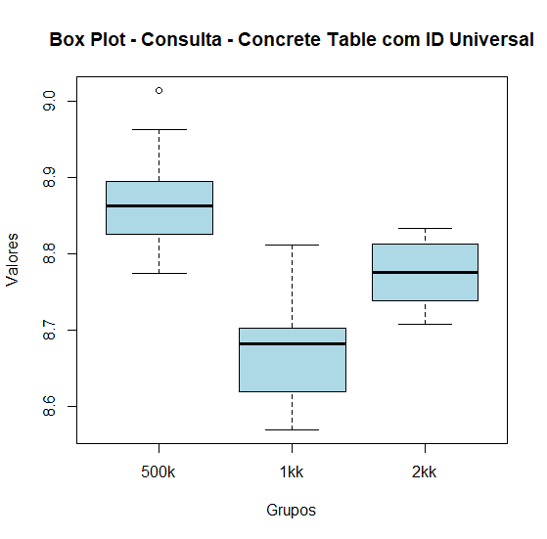
 | Concrete Table com ID Universal (E5)
 | 500K | 1KK | 2KK
 | 8.7741 | 8.56954 | 8.70824
 | 8.7824 | 8.58299 | 8.71615
 | 8.79337 | 8.58854 | 8.7253
 | 8.8067 | 8.60777 | 8.73679
 | 8.82549 | 8.60895 | 8.7369
 | 8.8259 | 8.63025 | 8.74017
 | 8.84067 | 8.63821 | 8.7562
 | 8.85011 | 8.671 | 8.75622
 | 8.85095 | 8.67621 | 8.76491
 | 8.86231 | 8.68197 | 8.77395
 | 8.87149 | 8.68575 | 8.77644
 | 8.88231 | 8.69145 | 8.78621
 | 8.88264 | 8.69548 | 8.78784
 | 8.88969 | 8.69975 | 8.79877
 | 8.89933 | 8.70498 | 8.80397
 | 8.93322 | 8.71385 | 8.82112
 | 8.93377 | 8.73082 | 8.82861
 | 8.96283 | 8.80163 | 8.82876
 | 9.01396 | 8.81193 | 8.83241
 |  |  | 8.83287

 | Kruskal-Wallis rank sum test

 | data: dados
 | Kruskal-Wallis chi-squared = 39.601, df = 2, p-value = 2.516e-09

 | HÁ diferenças significantes |  |  | aparenta resultados menores em 1kk e maiores em 500k

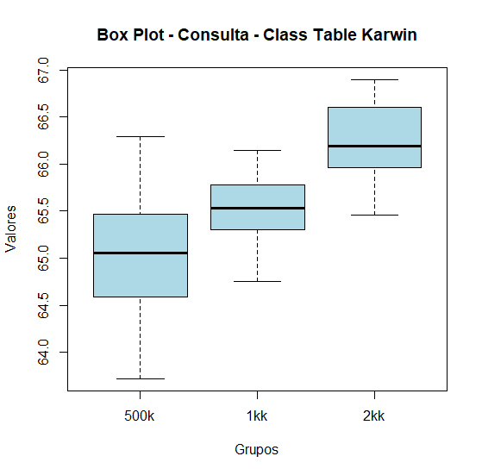
 | Class Table Karwin (E6)
 | 500K | 1KK | 2KK
 | 63.72079 | 64.75063 | 65.46225
 | 63.85087 | 64.89938 | 65.77059
 | 64.14998 | 65.03724 | 65.79777
 | 64.25662 | 65.04487 | 65.84241
 | 64.57193 | 65.30589 | 65.91583
 | 64.60281 | 65.38678 | 66.01565
 | 64.66878 | 65.42359 | 66.04817
 | 64.73678 | 65.48085 | 66.10192
 | 64.92802 | 65.53378 | 66.10774
 | 65.0324 | 65.53471 | 66.17975
 | 65.08427 | 65.59535 | 66.20992
 | 65.15443 | 65.60931 | 66.23713
 | 65.27118 | 65.77891 | 66.40556
 | 65.27701 | 65.80596 | 66.41295
 | 65.38646 | 65.93067 | 66.44219
 | 65.54961 | 66.14391 | 66.76062
 | 65.69956 | 66.14529 | 66.76541
 | 65.70157 |  | 66.83063
 | 65.80023 |  | 66.89149
 | 66.28897 |  | 66.89589

 | Kruskal-Wallis rank sum test

 | data: dados
 | Kruskal-Wallis chi-squared = 31.691, df = 2, p-value = 1.313e-07

 | HÁ diferenças significantes |  |  | aparenta resultados maiores em 2kk e menores em 500k

update
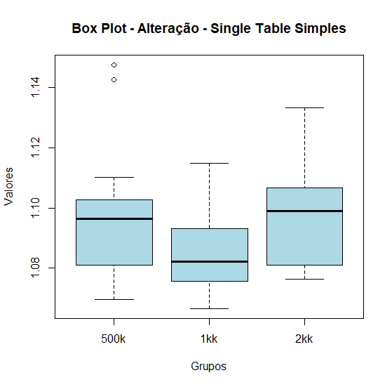
UpdateTests
 | single table simples (E1)
 | 500K | 1KK | 2KK
 | 1.06956 | 1.0666 | 1.07627
 | 1.0781 | 1.07114 | 1.07658
 | 1.07943 | 1.0739 | 1.0771
 | 1.0796 | 1.07451 | 1.07767
 | 1.08101 | 1.075 | 1.0788
 | 1.08379 | 1.07605 | 1.08335
 | 1.08542 | 1.07666 | 1.0933
 | 1.09441 | 1.07843 | 1.09383
 | 1.09646 | 1.07947 | 1.09675
 | 1.09661 | 1.08224 | 1.09901
 | 1.09667 | 1.08514 | 1.09953
 | 1.09782 | 1.08794 | 1.10058
 | 1.10278 | 1.0897 | 1.10299
 | 1.10977 | 1.09183 | 1.10307
 | 1.11024 | 1.09445 | 1.11054
 | 1.14275 | 1.09455 | 1.11836
 | 1.14755 | 1.10106 | 1.11887
 |  | 1.1015 | 1.1297
 |  | 1.11484 | 1.13326

 | Kruskal-Wallis rank sum test

 | data: dados
 | Kruskal-Wallis chi-squared = 7.1016, df = 2, p-value = 0.0287

 | HÁ diferenças significantes |  |  | aparenta resultados menores em 1kk

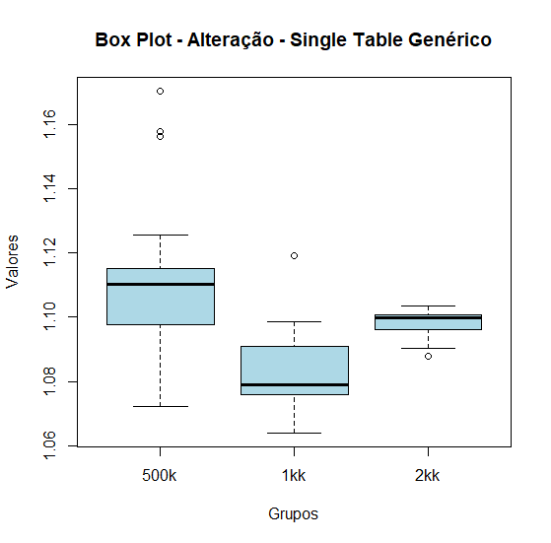
 | single table genérico (E2)
 | 500K | 1KK | 2KK
 | 1.07202 | 1.06397 | 1.08788
 | 1.07634 | 1.07067 | 1.0904
 | 1.08679 | 1.07253 | 1.09215
 | 1.08788 | 1.07334 | 1.09466
 | 1.09758 | 1.07594 | 1.09627
 | 1.09822 | 1.07664 | 1.09663
 | 1.1008 | 1.07787 | 1.09829
 | 1.11008 | 1.07831 | 1.09922
 | 1.11022 | 1.07897 | 1.09969
 | 1.11048 | 1.07991 | 1.1001
 | 1.11092 | 1.08015 | 1.10045
 | 1.11123 | 1.08378 | 1.10087
 | 1.11397 | 1.0908 | 1.10087
 | 1.11501 | 1.0937 | 1.10285
 | 1.12548 | 1.09579 | 1.10303
 | 1.15644 | 1.09851 | 1.10344
 | 1.1577 | 1.11929 | 1.10358
 | 1.17041

 | Kruskal-Wallis rank sum test

 | data: dados
 | Kruskal-Wallis chi-squared = 18.952, df = 2, p-value = 7.666e-05

 | HÁ diferenças significantes |  |  | aparenta resultados menores em 1kk

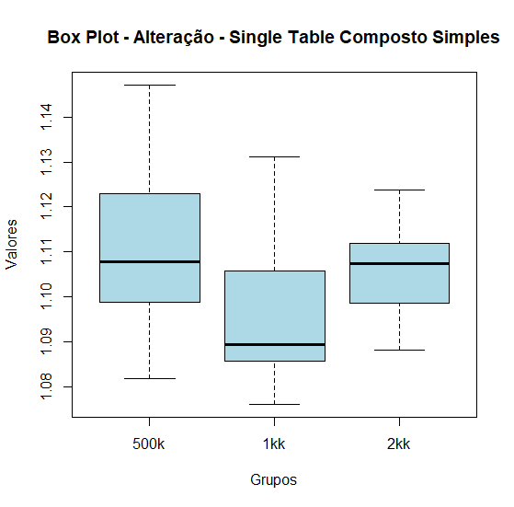
 | Single Table Composto Simples (E3)
 | 500K | 1KK | 2KK
 | 1.08185 | 1.07608 | 1.08814
 | 1.09137 | 1.07968 | 1.0896
 | 1.09299 | 1.0807 | 1.08965
 | 1.0968 | 1.08254 | 1.09039
 | 1.09883 | 1.08558 | 1.09442
 | 1.1013 | 1.08579 | 1.10267
 | 1.10192 | 1.08604 | 1.10348
 | 1.10725 | 1.08611 | 1.1039
 | 1.1078 | 1.08906 | 1.10646
 | 1.10793 | 1.08926 | 1.10734
 | 1.11075 | 1.09058 | 1.10803
 | 1.11319 | 1.09696 | 1.10835
 | 1.12303 | 1.10477 | 1.10956
 | 1.125 | 1.10503 | 1.11134
 | 1.12571 | 1.10647 | 1.11235
 | 1.12924 | 1.10974 | 1.11306
 | 1.14709 | 1.11054 | 1.1163
 |  | 1.11857 | 1.12323
 |  | 1.13109 | 1.12381

 | Kruskal-Wallis rank sum test

 | data: dados
 | Kruskal-Wallis chi-squared = 8.5156, df = 2, p-value = 0.01415

 | HÁ diferenças significantes |  |  | aparenta resultados menores em 1kk

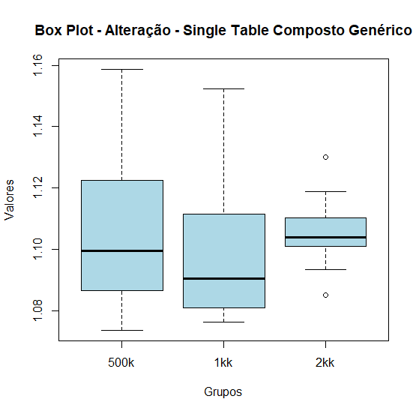
 | Single Table Composto Genérico (E4)
 | 500K | 1KK | 2KK
 | 1.07368 | 1.07637 | 1.08498
 | 1.07982 | 1.07723 | 1.09341
 | 1.08152 | 1.07953 | 1.09534
 | 1.08576 | 1.08007 | 1.09672
 | 1.08586 | 1.08071 | 1.10105
 | 1.08725 | 1.0811 | 1.10145
 | 1.09044 | 1.08204 | 1.10277
 | 1.0938 | 1.08662 | 1.10295
 | 1.09596 | 1.08735 | 1.10393
 | 1.0992 | 1.09041 | 1.1062
 | 1.09981 | 1.09156 | 1.10724
 | 1.10037 | 1.09378 | 1.10735
 | 1.11123 | 1.10381 | 1.11036
 | 1.11321 | 1.11152 | 1.1137
 | 1.11654 | 1.11162 | 1.11498
 | 1.12849 | 1.12068 | 1.11888
 | 1.13753 | 1.12321 | 1.12996
 | 1.14717 | 1.12513
 | 1.15634 | 1.1523
 | 1.15863

 | Kruskal-Wallis rank sum test

 | data: dados
 | Kruskal-Wallis chi-squared = 3.6028, df = 2, p-value = 0.1651

 | Não há diferenças significantes

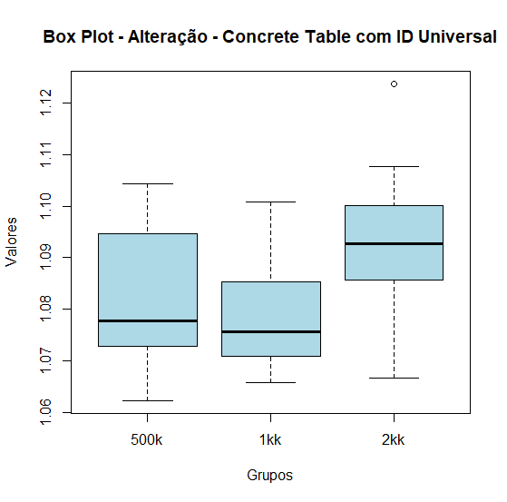
 | Concrete Table com ID Universal (E5)
 | 500K | 1KK | 2KK
 | 1.0623 | 1.06579 | 1.06658
 | 1.06494 | 1.0687 | 1.07476
 | 1.0678 | 1.06948 | 1.07619
 | 1.06878 | 1.0697 | 1.07919
 | 1.07162 | 1.07212 | 1.08558
 | 1.0739 | 1.07388 | 1.0866
 | 1.07572 | 1.07488 | 1.0878
 | 1.07576 | 1.0756 | 1.08958
 | 1.07714 | 1.07704 | 1.09029
 | 1.07777 | 1.07921 | 1.0952
 | 1.0812 | 1.08246 | 1.096
 | 1.08255 | 1.08801 | 1.09648
 | 1.08464 | 1.08805 | 1.09822
 | 1.09407 | 1.09407 | 1.10007
 | 1.09515 | 1.10071 | 1.10158
 | 1.0991 |  | 1.10524
 | 1.10169 |  | 1.10774
 | 1.10305 |  | 1.12366
 | 1.1044

 | Kruskal-Wallis rank sum test

 | data: dados
 | Kruskal-Wallis chi-squared = 8.6735, df = 2, p-value = 0.01308

 | HÁ diferenças significantes |  |  | aparenta resultados maiores em 2kk

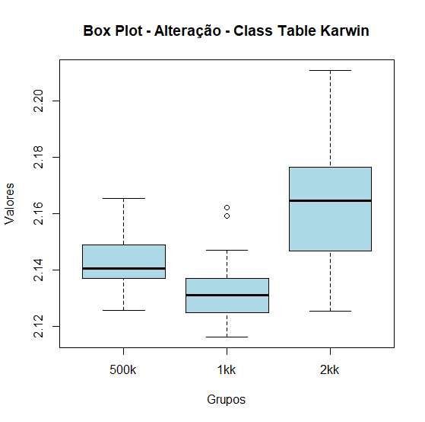
 | Class Table Karwin (E6)
 | 500K | 1KK | 2KK
 | 2.12555 | 2.11619 | 2.12522
 | 2.1311 | 2.11641 | 2.12727
 | 2.13201 | 2.11923 | 2.12963
 | 2.13658 | 2.12136 | 2.13037
 | 2.13707 | 2.12468 | 2.14043
 | 2.13811 | 2.1268 | 2.15296
 | 2.14018 | 2.12804 | 2.15495
 | 2.14048 | 2.12969 | 2.15524
 | 2.14056 | 2.13107 | 2.16092
 | 2.14174 | 2.1311 | 2.16445
 | 2.14634 | 2.13366 | 2.16448
 | 2.14889 | 2.13573 | 2.16586
 | 2.149 | 2.13689 | 2.1661
 | 2.14913 | 2.14378 | 2.16612
 | 2.15523 | 2.14703 | 2.17314
 | 2.16532 | 2.1592 | 2.17979
 |  | 2.16209 | 2.18675
 |  |  | 2.19602
 |  |  | 2.19965
 |  |  | 2.21079

 | Kruskal-Wallis rank sum test

 | data: dados
 | Kruskal-Wallis chi-squared = 16.922, df = 2, p-value = 0.0002115

 | HÁ diferenças significantes |  |  | aparenta resultados maiores em 2kk

